상품제안서
에버센스 캐릭터 휴대용 티슈 | 상품코드: F27208

 |  |  |  |  |  |  | 02-412-0044 | www.easy1.co.kr
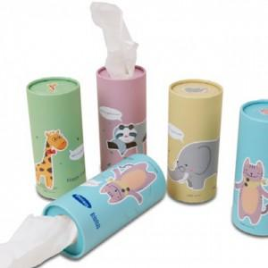

【상세/제작정보】 | 기본수량 미만 인쇄시 비용 추가. 스티커 제작및 부착 비용 별도 문의. * 배송비 1box 5000원(별도) / 100개

【인쇄/포장옵션】 | 실크 / 포장불가능

【공급단가】 | 수량 | 500~ | 1,000~ | 3,000~ | 5,000~ | 10,000~
*VAT별도 | 단가 | 830원 | 820원 | 800원 | 780원 | 770원

【상품 URL】 | https://dev.easy1.co.kr:443/src/goods_detail.php?gdno=27208

